Sheet1
附件1
2026年湖北省就业援藏部分企业面向山南籍高校毕业生专项招聘岗位表
序号 | 企业名称 | 企业性质 | 岗位及要求 | 需求数量 | 年龄要求 | 薪资待遇 | 备注
1 | 宜昌正大畜牧有限公司 | 民营企业 | 技术员 | 10 | 35岁以内 | 6000-8000元
 |  | 民营企业 | 电工 | 3 | 40岁以内 | 5500-6500元
2 | 东阳光集团宜都基地 | 民营企业 | 技工 | 10 | 35岁以内 | 4200-6000元
3 | 湖北龙昌光学有限公司 | 民营企业 | 镜片加工 | 50 | 20-39岁 | 4000-5500元
 |  | 民营企业 | 镜片加工检验 | 30 | 20-39岁 | 4000-5500元
 |  | 民营企业 | 录单负责仓库 | 1 | 25-35岁 | 3800-4500元
 |  | 民营企业 | 电工机修 | 1 | 25-40岁 | 3800-5500元
4 | 湖北铭瀚机电工程有限公司宜都分公司 | 民营企业 | 机修工 | 10 | 45岁以内 | 5000-8000元
 |  | 民营企业 | 化工机械、设备安装技术员 | 5 | 45岁以内 | 5000-8000元
 |  | 民营企业 | 化工、机电、机械 | 5 | 25岁以内 | 3000-5000元 | 应届本科毕业生
5 | 湖北欧美祺机械设备制造有限公司 | 民营企业 | 不锈钢氩氟焊工 | 8 | 35岁以内 | 5000-9000元
 |  | 民营企业 | 抛光工 | 6 | 40岁以内 | 5000-8000元
 |  | 民营企业 | 业务员 | 3 | 35岁以内 | 4000-10000元
 |  | 民营企业 | 化工工程师 | 1 | 45岁左右 | 4000-8000元
6 | 湖北三卓包装制品有限公司 | 民营企业 | 普工/操作工 | 3 | 35-39岁 | 3000-5000元
7 | 湖北省立得尔克新能源有限公司 | 民营企业 | 操作工 | 20 | 50岁以内 | 4000-6500元
 |  | 民营企业 | 机修工 | 1 | 45岁以内 | 4000-6000元
 |  | 民营企业 | 检验员 | 2 | 45岁以内 | 4000-5000元
8 | 湖北省鑫联耀塑胶科技有限公司 | 民营企业 | 汽车内饰件包覆工 | 30 | 35-39岁 | 5000-6000元
9 | 湖北土老憨生态农业集团 | 民营企业 | 销售经理 | 5 | 40岁以内 | 3000-5000元
 |  | 民营企业 | 酒店管理人员 | 2 | 35岁以内 | 3000-6000元
 |  | 民营企业 | 电商主播、视频拍摄剪辑 | 2 | 35岁以内 | 4000-6000元
10 | 湖北万鑫精密铸锻股份有限公司 | 民营企业 | CNC编程员 | 1 | 35-39岁 | 6000-7000元
 |  | 民营企业 | CNC操作工 | 2 | 35-39岁 | 6000-7000元
 |  | 民营企业 | 模具设计 | 2 | 35-39岁 | 5000-6000元
11 | 湖北宜红茶业有限公司 | 国有企业 | 制茶操作工 | 5 | 45岁以内 | 4000-6000元 | 宜昌市国有资本参股
12 | 润宇新材料科技（湖北）有限公司 | 民营企业 | 维修工 | 3 | 48岁以内 | 6000-7000元
 |  | 民营企业 | 叉车工 | 3 | 45岁以内 | 5500-6500元
 |  | 民营企业 | 操作工 | 4 | 45岁以内 | 5500-6500元
 |  | 民营企业 | 中控操作员 | 2 | 40岁以内 | 5000-6000元
 |  | 民营企业 | 业务员 | 2 | 35岁以内 | 5000-6000元
 |  | 民营企业 | 安环资料员/安全员 | 2 | 40岁以内 | 5000-7000元
13 | 宜昌东阳光电池箔有限公司 | 民营企业 | 技术员 | 2 | 35岁以内 | 7000-8000元
 |  | 民营企业 | 设备员 | 2 | 35岁以内 | 7000-8000元
 |  | 民营企业 | 质量员 | 2 | 35岁以内 | 7000-8000元
 |  | 民营企业 | 环保员 | 2 | 35岁以内 | 5000-5500元
 |  | 民营企业 | 电工 | 2 | 25-35岁 | 5000-6000元
 |  | 民营企业 | 机械维修工 | 2 | 25-35岁 | 5000-6000元
14 | 宜昌东阳光生化制药合成工厂 | 民营企业 | QA | 1 | 35岁以内 | 6000-7000元
 |  | 民营企业 | QC | 2 | 35岁以内 | 6000-7000元
 |  | 民营企业 | 有机合成研发 | 3 | 35岁以内 | 6000-7000元
 |  | 民营企业 | 有机合成研发 | 3 | 35岁以内 | 7000-10000元
15 | 宜昌东阳光生化制药有限公司 | 民营企业 | 仪器QC | 2 | 18-35岁 | 4200-5000元
 |  | 民营企业 | 维修工/电工 | 3 | 20-40岁 | 4200-6000元
 |  | 民营企业 | 制药工艺员 | 2 | 20-35岁 | 5500-7000元
 |  | 民营企业 | 环保工艺员 | 2 | 20-35岁 | 5500-7000元
 |  | 民营企业 | 设备工程师 | 2 | 20-35岁 | 5500-7000元
 |  | 民营企业 | 安全工程师 | 2 | 20-35岁 | 5500-7000元
16 | 宜昌东阳光长江药业股份有限公司 | 民营企业 | QC | 12 | 35岁以内 | 5000-6000元
 |  | 民营企业 | IT | 2 | 35岁以内 | 5000-6000元
17 | 宜昌东阳光长江药业股份有限公司胰岛素 | 民营企业 | 质量科QA | 7 | 22-35岁 | 5500-7500元
 |  | 民营企业 | 质量研究组-质量研究员 | 4 | 25-38岁 | 8000-11500元
 |  | 民营企业 | 质量科QC | 2 | 22-35岁 | 5500-7500元
 |  | 民营企业 | 技术员 | 3 | 22-35岁 | 5500-7500元
 |  | 民营企业 | 制剂维修班设备专员 | 3 | 20-38岁 | 6000-7500元
18 | 宜昌东阳光制药有限公司 | 民营企业 | 发酵研发工程师 | 1 | 35岁以内 | 9000-10000元
 |  | 民营企业 | 分析研发工程师 | 2 | 35岁以内 | 9000-10000元
 |  | 民营企业 | 合成车间工艺员 | 4 | 35岁以内 | 6000-7000元
 |  | 民营企业 | 设备管理员 | 2 | 35岁以内 | 6000-7000元
 |  | 民营企业 | 自控员 | 2 | 35岁以内 | 6000-7000元
 |  | 民营企业 | QA | 1 | 35岁以内 | 6000-7000元
 |  | 民营企业 | QC | 1 | 35岁以内 | 9000-10000元
 |  | 民营企业 | 注册员 | 1 | 35岁以内 | 9000-10000元
 |  | 民营企业 | 安全员 | 1 | 35岁以内 | 5000-6000元
 |  | 民营企业 | 市场拓展经理 | 1 | 35岁以内 | 20000元以上
19 | 宜昌市三粒半生态农业公司 | 民营企业 | 书法咖啡厅主理人 | 2 | 40岁以内 | 3500-5000元
20 | 宜昌永宏模具设计有限责任公司 | 民营企业 | 五金模具设计师 | 2 | 45岁以内 | 6000-12000元
 |  | 民营企业 | 设计学徒 | 2 | 33岁以内 | 2500-5000元
21 | 宜都东阳光化成箔有限公司 | 民营企业 | 车间主操 | 20 | 45岁以内 | 10000-13000元
 |  | 民营企业 | 水处理员 | 3 | 45岁以内 | 8000-11000元
 |  | 民营企业 | 检测员 | 3 | 45岁以内 | 8000-11000元
 |  | 民营企业 | 仓管员 | 1 | 45岁以内 | 8000-11000元
 |  | 民营企业 | 发货员 | 6 | 45岁以内 | 8000-11000元
 |  | 民营企业 | 维修工、高压电工 | 8 | 45岁以内 | 10000-13000元
22 | 湖北省汇柑源农业科技发展有限公司 | 民营企业 | 仓管文员 | 1 | 20-45岁 | 5000元
 |  | 民营企业 | 生产普工 | 10 | 55岁以内 | 4000元以上
23 | 宜都东阳光后勤管理有限公司 | 民营企业 | 保安 | 3 | 40岁以内 | 3900元
24 | 宜昌东阳光长江药业股份有限公司制剂工厂 | 民营企业 | QC | 12 | 35岁以内 | 5000-6000元
 |  | 民营企业 | IT | 2 | 35岁以内 | 5000-6000元
25 | 武汉聚鹏精密制造有限责任公司 | 民营企业 | 招聘岗位：大小冲压，机器人辅助焊接，质检，巡检 职位要求：初中以上文化程度，男女不限年龄18-47岁身体健康，熟手，能吃苦耐劳 工作时间：白班7.30-18:30工时10小时；中班18：30-5：00工时10小时 工薪：小时工23元/小时，综合薪资6000-7500 食宿：包工作餐、住宿免费，水电平摊，面试通过第二天上午上班下午4点分宿舍。宿舍在厂区内 工作地点：常福工业园玛瑙二路 | 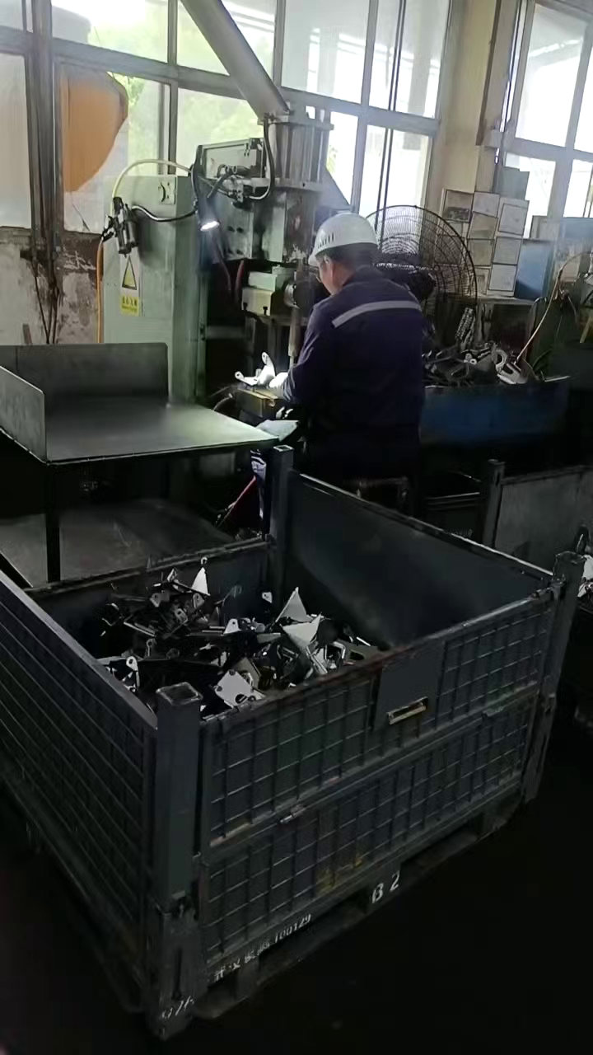 10 | 18岁以上 | 综合薪资6000-7500
26 | 东风物流岚图 | 央企子公司（由东风集团控股） | 年龄要求：18-50岁，男，身体健康，无案底 薪资待遇:普工：21元/小时+餐补1.5元/小时；牵引车：23元/小时+餐补1.5/小时；叉车 ：23元/小时+餐补1.5/小时+300元岗位补贴。以上岗位住宿每小时扣1块，餐补先吃后随工资一起发 上班时间：8对8，工时饱满，能接受两班倒 综合月薪：6000－7000，每月可以预支 工作内容：主要负责仓库零件备货理货，非流水线 工作地点：汉阳黄金口地铁站附近 | 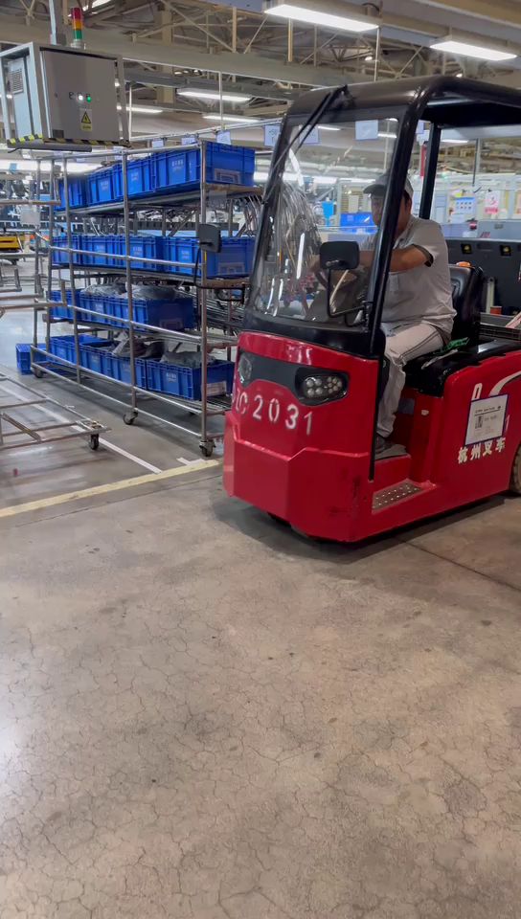 10 | 18岁以上 | 6000－7000
27 | 汉华汇光 | 民营企业 | 招聘岗位：普工，叉车 岗位职责：负责车辆上下货，容器转运及货物的整理； 工作时间：早7:30-19：30，12小时两班倒，普工20元/H，夜班补贴13元/班，也可以自己带饭，提供微波炉，可提供住宿。 试用期：普工18/H，试用期一个月过后普工20/H 任职要求：男女不限，20-50岁，身体健康，服从现场管理，须满7天才有工资，离职提前15天申请； 发薪日：次月15号准时发放上月1-30号工资，节假日顺延； | 10 | 20岁以上 | 4000—4200
28 | 长城汽车股份有限公司荆门分公司 | 民营企业 | 储备班长（1、性别不限，中专以上学历，年龄18-40岁，能正确认读写26个一个英文字母，2、裸视0.8以上，无色盲；3、工作细心、责任心强，有无尘车间及电子厂行业工作经验者优先。）身体健康，无纹身，可倒班 | 50 | 18-40岁 | 5000-7000 | 双休、五险一金、年终奖、四季工服、提供食宿、内购优惠
 |  |  | 检验员（1、性别不限，中专以上学历，年龄18-40岁，能正确认读写26个一个英文字母，2、裸视0.8以上，无色盲；3、工作细心、责任心强，有无尘车间及电子厂行业工作经验者优先。）身体健康，无纹身，可倒班 | 50 | 18-40岁 | 5000-6000 | 双休、五险一金、年终奖、四季工服、提供食宿、内购优惠
 |  |  | 设备技术岗（1、性别不限，中专以上学历，年龄18-40岁，能正确认读写26个一个英文字母，2、裸视0.8以上，无色盲；3、工作细心、责任心强，有无尘车间及电子厂行业工作经验者优先。）自动化，机械，机器人相关专业，可倒班 | 50 | 18-40岁 | 5000-7000 | 双休、五险一金、年终奖、四季工服、提供食宿、内购优惠
29 | 湖北亿纬动力有限公司 | 民营企业 | 生产技师（大专以上） | 50 | 18岁以上 | 5500-6000 | 1、社保公积金：入职即缴纳社保公积金，15号前入职当月参保；15号后入职次月参保。 2、住宿福利：公寓式宿舍环境，配置空调、洗衣机、热水器、独立卫浴，全屋覆盖 WIFI。住宿标准：6人间，每月需50 元房间费，水电费：公司承担基础用量，超额部分由宿舍成员均摊。 3、餐补：每月发放300元餐补，早餐2元，中/晚餐各6元，餐补基本覆盖日常用餐。当月未用完的餐补，全额随工资发放。 4、假期与关怀：享受年假、婚假、陪产假、工伤假等国家法定带薪假，享受生日、中秋、春节等专属福利，聚餐福利，年度健康体检。 5、通勤便利：上下班班车免费接送，覆盖多条主干道：象山大道、白云大道、团林、麻城。
 |  |  | 设备技师（1.大专以上、2.机械/电气自动化等工科专业） | 20 | 18岁以上 | 5500-6000
 |  |  | 检验技师（大专以上） | 20 | 18岁以上 | 5500-6000
合计 |  |  |  | 662

